商品画像例
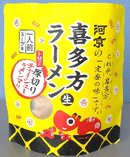 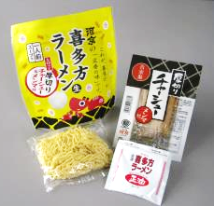
※添付する画像は、文字、数値が、鮮明に見えるもの（読めるもの）にしてください。
①商品の表示 画像（実際に商品に貼られている一括表示 と 栄養成分表示）
※注意点： ・表示が枠に入りきらない場合、別途添付し、提出ください。 ・詰め合わせ商品について、外箱と個包装それぞれに一括表示がある場合、両方を添付してください。 →どちらかのみに表示がある場合、「個包装表示なし」、「外箱表示なし」等、わかるように、空欄に記載ください。 ・栄養成分表示の添付について、表示を省略・免除されている商品は除く。（その場合、省略・免除理由も具合的に空欄に記載ください）
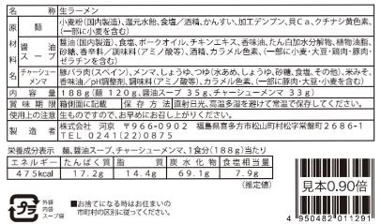
・バラ売りの場合は表示の貼付は不要
・実際に商品に貼られている一括表示を貼付して下さい
規格書のコピーや転記したものや表示案は一切認められません

バラ売り・実演販売の場合は
販売する状態の商品の写真を貼付して下さい
商品の全景が写るように撮影
⓶商品の外観 画像

商品①画像
企業名
商品① | 商品名

※添付する画像は、文字、数値が、鮮明に見えるもの（読めるもの）にしてください。
①商品の表示 画像（実際に商品に貼られている一括表示 と 栄養成分表示）
※注意点： ・表示が枠に入りきらない場合、別途添付し、提出ください。 ・詰め合わせ商品について、外箱と個包装それぞれに一括表示がある場合、両方を添付してください。 →どちらかのみに表示がある場合、「個包装表示なし」、「外箱表示なし」等、わかるように、空欄に記載ください。 ・栄養成分表示の添付について、表示を省略・免除されている商品は除く。（その場合、省略・免除理由も具合的に空欄に記載ください）

・実際に商品に貼られている一括表示を貼付して下さい
規格書のコピーや転記したものや表示案は一切認められません

⓶商品の外観 画像

バラ売り・実演販売の場合は
販売する状態の商品の写真を貼付して下さい
商品の全景が写るように撮影

商品②画像
企業名
商品② | 商品名

※添付する画像は、文字、数値が、鮮明に見えるもの（読めるもの）にしてください。
①商品の表示 画像（実際に商品に貼られている一括表示 と 栄養成分表示）
※注意点： ・表示が枠に入りきらない場合、別途添付し、提出ください。 ・詰め合わせ商品について、外箱と個包装それぞれに一括表示がある場合、両方を添付してください。 →どちらかのみに表示がある場合、「個包装表示なし」、「外箱表示なし」等、わかるように、空欄に記載ください。 ・栄養成分表示の添付について、表示を省略・免除されている商品は除く。（その場合、省略・免除理由も具合的に空欄に記載ください）

・実際に商品に貼られている一括表示を貼付して下さい
規格書のコピーや転記したものや表示案は一切認められません

⓶商品の外観 画像

バラ売り・実演販売の場合は
販売する状態の商品の写真を貼付して下さい
商品の全景が写るように撮影

商品③画像
企業名
商品③ | 商品名

※添付する画像は、文字、数値が、鮮明に見えるもの（読めるもの）にしてください。
①商品の表示 画像（実際に商品に貼られている一括表示 と 栄養成分表示）
※注意点： ・表示が枠に入りきらない場合、別途添付し、提出ください。 ・詰め合わせ商品について、外箱と個包装それぞれに一括表示がある場合、両方を添付してください。 →どちらかのみに表示がある場合、「個包装表示なし」、「外箱表示なし」等、わかるように、空欄に記載ください。 ・栄養成分表示の添付について、表示を省略・免除されている商品は除く。（その場合、省略・免除理由も具合的に空欄に記載ください）

・実際に商品に貼られている一括表示を貼付して下さい
規格書のコピーや転記したものや表示案は一切認められません

⓶商品の外観 画像

バラ売り・実演販売の場合は
販売する状態の商品の写真を貼付して下さい
商品の全景が写るように撮影

商品④画像
企業名
商品④ | 商品名

※添付する画像は、文字、数値が、鮮明に見えるもの（読めるもの）にしてください。
①商品の表示 画像（実際に商品に貼られている一括表示 と 栄養成分表示）
※注意点： ・表示が枠に入りきらない場合、別途添付し、提出ください。 ・詰め合わせ商品について、外箱と個包装それぞれに一括表示がある場合、両方を添付してください。 →どちらかのみに表示がある場合、「個包装表示なし」、「外箱表示なし」等、わかるように、空欄に記載ください。 ・栄養成分表示の添付について、表示を省略・免除されている商品は除く。（その場合、省略・免除理由も具合的に空欄に記載ください）

・実際に商品に貼られている一括表示を貼付して下さい
規格書のコピーや転記したものや表示案は一切認められません

⓶商品の外観 画像

バラ売り・実演販売の場合は
販売する状態の商品の写真を貼付して下さい
商品の全景が写るように撮影

商品⑤画像
企業名
商品⑤ | 商品名

※添付する画像は、文字、数値が、鮮明に見えるもの（読めるもの）にしてください。
①商品の表示 画像（実際に商品に貼られている一括表示 と 栄養成分表示）
※注意点： ・表示が枠に入りきらない場合、別途添付し、提出ください。 ・詰め合わせ商品について、外箱と個包装それぞれに一括表示がある場合、両方を添付してください。 →どちらかのみに表示がある場合、「個包装表示なし」、「外箱表示なし」等、わかるように、空欄に記載ください。 ・栄養成分表示の添付について、表示を省略・免除されている商品は除く。（その場合、省略・免除理由も具合的に空欄に記載ください）

・実際に商品に貼られている一括表示を貼付して下さい
規格書のコピーや転記したものや表示案は一切認められません

⓶商品の外観 画像

バラ売り・実演販売の場合は
販売する状態の商品の写真を貼付して下さい
商品の全景が写るように撮影

